Sheet1
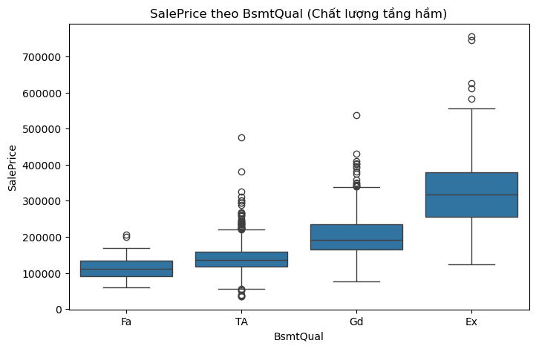
Thông tin | Giá trị
Ngày giờ EDA | 2025-10-23 23:05:03
Nguồn dữ liệu | data/01_raw/train.csv
Biểu đồ lưu tại | ../reports/figures/saleprice_distribution.png
Mean | 180921.19589
Median | 163000
Min | 34900
Max | 755000
Skewness | 1.8828757598
Kết luận | Các biến có tương quan cao nhất với SalePrice: SalePrice, OverallQual, GrLivArea, GarageCars, GarageArea, TotalBsmtSF, 1stFlrSF, FullBath, TotRmsAbvGrd, YearBuilt

Ngày giờ cập nhật | 2025-10-23 23:05:18
Kết luận quan trọng | Nhà có OverallQual càng cao thì SalePrice càng cao. Nên dùng biến này cho mô hình.
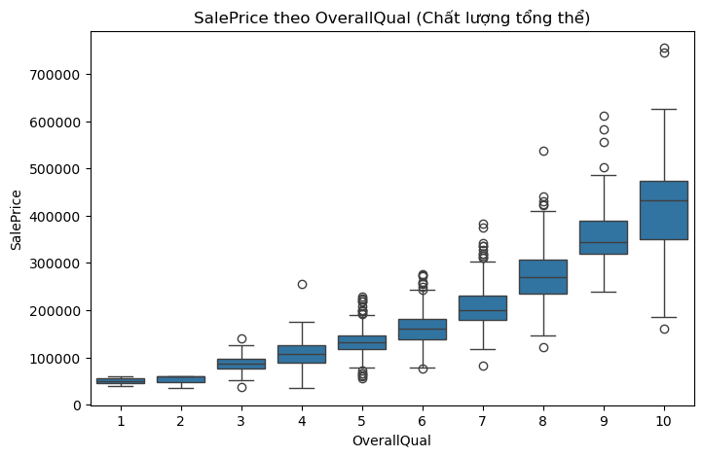

Ngày giờ EDA | 2025-10-23 23:05:04
Nguồn dữ liệu | data/01_raw/train.csv
Biểu đồ phân phối SalePrice | ../reports/figures/saleprice_distribution.png
Biểu đồ heatmap tương quan | ../reports/figures/correlation_heatmap.png
Mean | 180921.19589
Median | 163000
Min | 34900
Max | 755000
Skewness | 1.8828757598
Kết luận | Phân phối SalePrice bị lệch phải (Right-skewed) — nên dùng log-transform.

Ngày giờ cập nhật | 2025-10-23 23:05:18
Nội dung | Phân tích SalePrice theo Neighborhood
Kết luận quan trọng | Khu vực là yếu tố dự đoán giá cực kỳ quan trọng. Một số khu có giá nhà trung vị cao vượt trội so với các khu khác.
Hình ảnh | ../reports/figures/boxplot_neighborhood.png
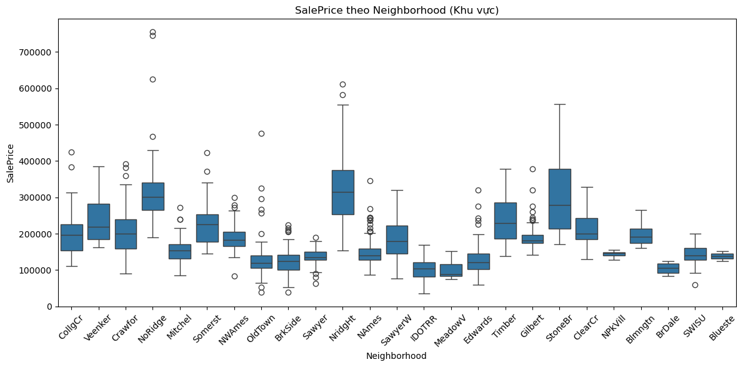

Ngày giờ cập nhật | 2025-10-23 23:05:18
Nội dung | Phân tích SalePrice theo BsmtQual (Chất lượng tầng hầm)
Kết luận quan trọng | BsmtQual có mối quan hệ thứ tự rõ ràng với SalePrice (Fa < TA < Gd < Ex). Nên mã hóa theo thứ tự thay vì one-hot encoding.
Hình ảnh | ../reports/figures/boxplot_bsmtqual.png

